상품제안서
오스템 충치케어 불소 치약칫솔 패밀리세트 (국내생산) | 상품코드: F32276

 |  |  |  |  |  |  | 02-412-0044 | www.easy1.co.kr
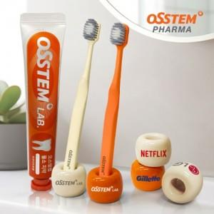

【상세/제작정보】 | 구성품 : 치약 1P,칫솔 2P , 거치대 2P , 보호캡 2P 인쇄사이즈 : 20 x 10 mm

【인쇄/포장옵션】 | 풀칼라 / 포장지포장

【공급단가】 | 수량 | 20~ | 50~ | 100~ | 300~ | 500~
*VAT별도 | 단가 | 10,560원 | 10,380원 | 10,120원 | 9,940원 | 9,680원

【상품 URL】 | https://www.easy1.co.kr:443/src/goods_detail.php?gdno=32276

